Sheet1
Scene No. | 0
Quest Title | 奇怪的种子
Quest Log | 找阿里克斯问种子的事
Map No. | 29
 | 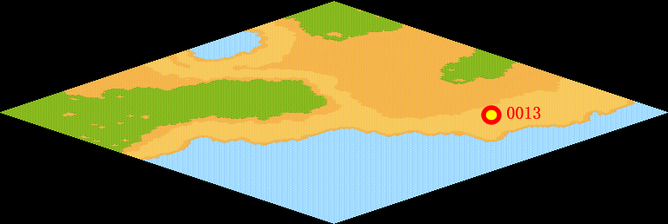
NPC No. | 13
Condition | LV》 完成以上任务
Dialog | 这是什么，我钓鱼的时候钓上来这样一个东西，似乎是一颗种子，我想托里城郊的矿工阿里克斯或许知道这是什么吧，他也总能挖掘出奇怪的东西。
Select | 1：接受，2：不接受
Result | 1 : Scene 0001, 2 : 关闭对话框

ScriptFile | Qlog-0032-000.scr
 | Q0013-0032-000.scr

